MK Národní třída -I.
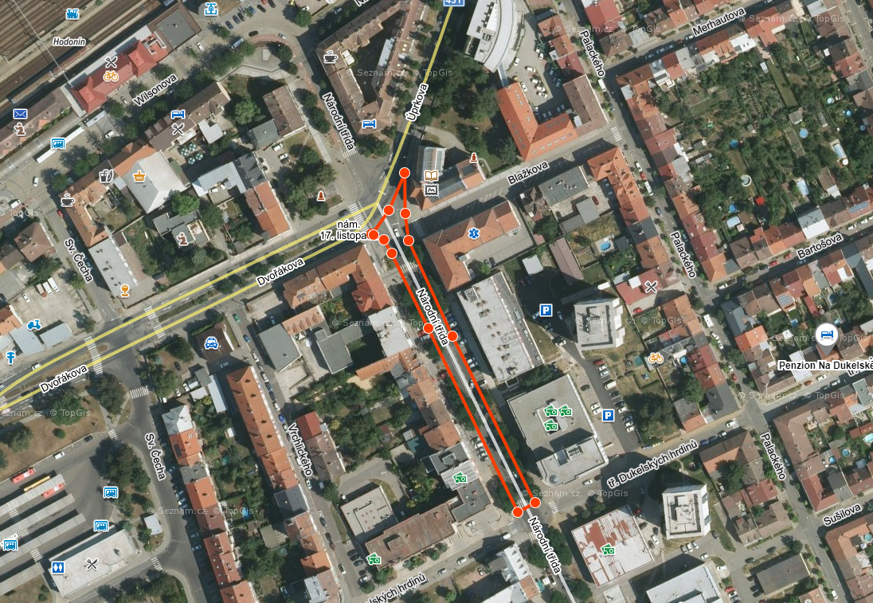
Hodonín, rekonstrukce asfaltových vrstev MK Národní třída - úsek Úprkova - Dukelských hrdinů

Investor: |  | Město Hodonín

Položka |  | Text |  |  |  |  | Množství | m.j. | Cena | Celkem
1 | Zemní práce
1 | 113154364 | Frézování živičného krytu tl 100 mm pruh š 2 m pl do 10000 m2 s překážkami v trase |  |  |  |  | 1,695.00 | M2 |  | 0.00
 |  |  |  |  | Zemní práce Celkem : |  |  |  |  | 0.00
5 | Komunikace
2 | 573231111 | Postřik živičný spojovací ze silniční emulze v množství do 0,7 kg/m2 |  |  |  |  | 3,390.00 | M2 |  | 0.00
3 | 577144121 | Asfaltový beton vrstva obrusná ACO 11 (ABS) tř. I tl 50 mm š přes 3 m z nemodifikovaného asfaltu |  |  |  |  | 1,695.00 | M2 |  | 0.00
4 | 577145112 | Asfaltový beton vrstva ložní ACL 16 (ABH) tl 50 mm š do 3 m z nemodifikovaného asfaltu |  |  |  |  | 1,695.00 | M2 |  | 0.00
5 | 599141111 | Vyplnění spár živičnou zálivkou |  |  |  |  | 259.00 | M |  | 0.00
 |  |  |  |  | Komunikace Celkem : |  |  |  |  | 0.00
9 | Ostatní konstrukce a práce
6 | 915211112 | Vodorovné dopravní značení dělící čáry souvislé š 125 mm retroreflexní bílý plast |  |  |  |  | 215.00 | m |  | 0.00
7 | 915211122 | Vodorovné dopravní značení dělící čáry přerušované š 125 mm retroreflexní bílý plast |  |  |  |  | 182.00 | m |  | 0.00
8 | 915221112 | Vodorovné dopravní značení vodící čáry souvislé š 250 mm retroreflexní bílý plast |  |  |  |  | 18.00 | m |  | 0.00
9 | 915231112 | Vodorovné dopravní značení přechody pro chodce, šipky, symboly retroreflexní bílý plast |  |  |  |  | 176.00 | m2 |  | 0.00
10 | 915611111 | Předznačení vodorovného liniového značení |  |  |  |  | 415.00 | m |  | 0.00
11 | 915621111 | Předznačení vodorovného plošného značení |  |  |  |  | 176.00 | m2 |  | 0.00
12 | 919112223 | Řezání spár pro vytvoření komůrky š 15 mm hl 30 mm pro těsnící zálivku v živičném krytu |  |  |  |  | 259.00 | M |  | 0.00
13 | 919721221 | Geomříž pro vyztužení asfaltového povrchu |  |  |  |  | 1,695.00 | M2 |  | 0.00
14 | 919731112 | Zarovnání styčné plochy podkladu nebo krytu z betonu tl do 150 mm |  |  |  |  | 259.00 | M |  | 0.00
15 | 919735112 | Řezání stávajícího živičného krytu hl do 100 mm |  |  |  |  | 259.00 | M |  | 0.00
16 | 938909331 | Čištění vozovek metením podkladu nebo krytu betonového nebo živičného |  |  |  |  | 1,695.00 | M2 |  | 0.00
17 | 997211511 | Vodorovná doprava suti po suchu na vzdálenost do 1 km |  |  |  |  | 400.02 | T |  | 0.00
18 | 997211519 | Příplatek ZKD 1 km u vodorovné dopravy suti |  |  |  |  | 1,200.06 | T |  | 0.00
19 | 997221875 | Poplatek za uložení odpadu z asfaltových povrchů na skládce |  |  |  |  | 400.02 | T |  | 0.00
20 | 998225111 | Přesun hmot pro pozemní komunikace s krytem z kamene, monolitickým betonovým nebo živičným |  |  |  |  | 400.02 | T |  | 0.00
21 | MTŽ | Výšková úprava UV a poklopů |  |  |  |  | 5.00 | ks |  | 0.00
22 | MTŽ | Kompletní UV vč. napojení do kanalizace |  |  |  |  | 2.00 | kpl |  | 0.00
23 | VRN | Přechodné dopravní značení |  |  |  |  | 1.00 | kpl |  | 0.00
 |  |  |  |  | Ostatní konstrukce a práce Celkem : |  |  |  |  | 0.00

STAVBA CELKEM |  |  | Sazba DPH | DPH celkem |  | Celková cena bez DPH: |  |  | 0 Kč

 |  |  | 21.00 | 0 Kč |  | Celková cena s DPH: |  |  | 0 Kč

MK Masarykovo náměstí
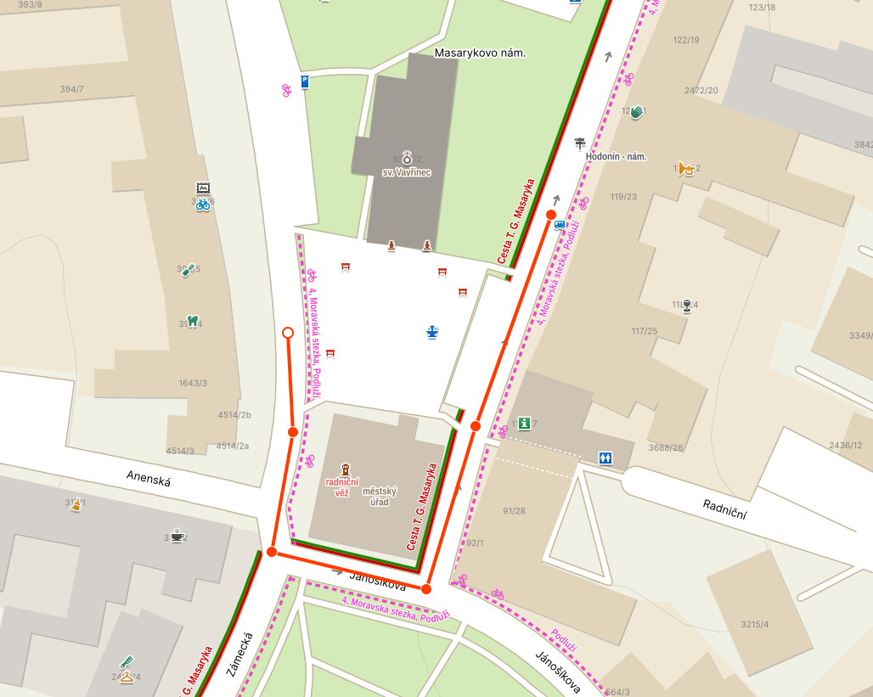
Hodonín, rekonstrukce asfaltových vrstev MK Masarykovo náměstí - I.etapa

Investor: |  | Město Hodonín

Položka |  | Text |  |  |  |  | Množství | m.j. | Cena | Celkem
1 | Zemní práce
1 | 113154254 | Frézování živičného krytu tl 80 mm pruh š 1 m pl do 1000 m2 s překážkami v trase |  |  |  |  | 1,253.00 | M2 |  | 0.00
 |  |  |  |  | Zemní práce Celkem : |  |  |  |  | 0.00
5 | Komunikace
2 | 573231111 | Postřik živičný spojovací ze silniční emulze v množství do 0,7 kg/m2 |  |  |  |  | 2,506.00 | M2 |  | 0.00
3 | 577144131 | Asfaltový beton vrstva obrusná ACO 11 (ABS) tř. I tl 50 mm š do 3 m z modifikovaného asfaltu |  |  |  |  | 1,253.00 | M2 |  | 0.00
4 | 577123121 | Vyrovnání povrchu dosavadních krytů asfaltovým betonem ACO (AB) tl do 30 mm |  |  |  |  | 1,253.00 | M2 |  | 0.00
5 | 599141111 | Vyplnění spár živičnou zálivkou |  |  |  |  | 59.00 | M |  | 0.00
 |  |  |  |  | Komunikace Celkem : |  |  |  |  | 0.00
9 | Ostatní konstrukce a práce
6 | 915211112 | Vodorovné dopravní značení dělící čáry souvislé š 125 mm retroreflexní bílý plast |  |  |  |  | 77.00 | m |  | 0.00
7 | 915211122 | Vodorovné dopravní značení dělící čáry přerušované š 125 mm retroreflexní bílý plast |  |  |  |  | 110.00 | m |  | 0.00
8 | 915221112 | Vodorovné dopravní značení vodící čáry souvislé š 250 mm retroreflexní bílý plast |  |  |  |  | 67.00 | m |  | 0.00
9 | 915211116 | Vodorovné dopravní značení dělící čáry souvislé š 125 mm retroreflexní žlutý plast |  |  |  |  | 33.00 | m |  | 0.00
10 | 915231112 | Vodorovné dopravní značení přechody pro chodce, šipky, symboly retroreflexní bílý plast |  |  |  |  | 27.00 | m2 |  | 0.00
11 | 915611111 | Předznačení vodorovného liniového značení |  |  |  |  | 254.00 | m |  | 0.00
12 | 915621111 | Předznačení vodorovného plošného značení |  |  |  |  | 60.00 | m2 |  | 0.00
13 | 919112223 | Řezání spár pro vytvoření komůrky š 15 mm hl 30 mm pro těsnící zálivku v živičném krytu |  |  |  |  | 59.00 | M |  | 0.00
14 | 919721221 | Geomříž pro vyztužení asfaltového povrchu |  |  |  |  | 1,253.00 | M2 |  | 0.00
15 | 919731112 | Zarovnání styčné plochy podkladu nebo krytu z betonu tl do 150 mm |  |  |  |  | 77.00 | M |  | 0.00
16 | 919735112 | Řezání stávajícího živičného krytu hl do 100 mm |  |  |  |  | 77.00 | M |  | 0.00
17 | 938909331 | Čištění vozovek metením podkladu nebo krytu betonového nebo živičného |  |  |  |  | 1,253.00 | M2 |  | 0.00
18 | 997211511 | Vodorovná doprava suti po suchu na vzdálenost do 1 km |  |  |  |  | 352.73 | T |  | 0.00
19 | 997211519 | Příplatek ZKD 1 km u vodorovné dopravy suti |  |  |  |  | 1,058.18 | T |  | 0.00
20 | 997221845 | Poplatek za uložení odpadu z asfaltových povrchů na skládce |  |  |  |  | 352.73 | T |  | 0.00
21 | 998225111 | Přesun hmot pro pozemní komunikace s krytem z kamene, monolitickým betonovým nebo živičným |  |  |  |  | 352.73 | T |  | 0.00
22 | MTŽ | Výšková úprava UV a poklopů vstupu a armatur |  |  |  |  | 19.00 | ks |  | 0.00
23 | MTŽ | Zřízení kompletní UV vč. napojení do kanalizace |  |  |  |  | 1.00 | kpl |  | 0.00
24 | VRN | Přechodné dopravní značení |  |  |  |  | 1.00 | kpl |  | 0.00
 |  |  |  |  | Ostatní konstrukce a práce Celkem : |  |  |  |  | 0.00

STAVBA CELKEM |  |  | Sazba DPH | DPH celkem |  | Celková cena bez DPH: |  |  | 0 Kč

 |  |  | 21.00 | 0 Kč |  | Celková cena s DPH: |  |  | 0 Kč

Parkoviště Masarykovo nám IRO
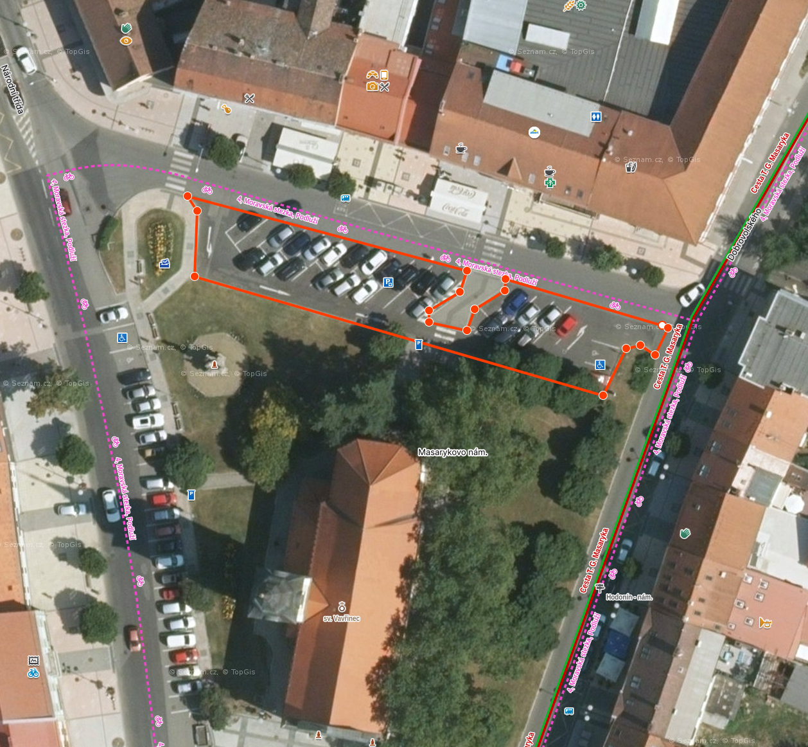
Hodonín, rekonstrukce asfaltových vrstev parkoviště Masarykovo náměstí u OD IRO

Investor: |  | Město Hodonín

PARKOVIŠTĚ
Položka |  | Text |  |  |  |  | Množství | m.j. | Cena | Celkem
1 | Zemní práce
1 | 113154254 | Frézování živičného krytu tl 80 mm pruh š 1 m pl do 1000 m2 s překážkami v trase |  |  |  |  | 803.00 | M2 |  | 0.00
 |  |  |  |  | Zemní práce Celkem : |  |  |  |  | 0.00
5 | Komunikace
2 | 573231111 | Postřik živičný spojovací ze silniční emulze v množství do 0,7 kg/m2 |  |  |  |  | 1,606.00 | M2 |  | 0.00
3 | 577144131 | Asfaltový beton vrstva obrusná ACO 11 (ABS) tř. I tl 50 mm š do 3 m z modifikovaného asfaltu |  |  |  |  | 803.00 | M2 |  | 0.00
4 | 577123121 | Vyrovnání povrchu dosavadních krytů asfaltovým betonem ACO (AB) tl do 30 mm |  |  |  |  | 803.00 | M2 |  | 0.00
5 | 599141111 | Vyplnění spár živičnou zálivkou |  |  |  |  | 59.00 | M |  | 0.00
 |  |  |  |  | Komunikace Celkem : |  |  |  |  | 0.00
9 | Ostatní konstrukce a práce
6 | 915211112 | Vodorovné dopravní značení dělící čáry souvislé š 125 mm retroreflexní bílý plast |  |  |  |  | 215.00 | m |  | 0.00
10 | 915231112 | Vodorovné dopravní značení přechody pro chodce, šipky, symboly retroreflexní bílý plast |  |  |  |  | 30.00 | m2 |  | 0.00
11 | 915611111 | Předznačení vodorovného liniového značení |  |  |  |  | 215.00 | m |  | 0.00
12 | 915621111 | Předznačení vodorovného plošného značení |  |  |  |  | 30.00 | m2 |  | 0.00
13 | 919112223 | Řezání spár pro vytvoření komůrky š 15 mm hl 30 mm pro těsnící zálivku v živičném krytu |  |  |  |  | 59.00 | M |  | 0.00
14 | 919721221 | Geomříž pro vyztužení asfaltového povrchu |  |  |  |  | 803.00 | M2 |  | 0.00
15 | 919731112 | Zarovnání styčné plochy podkladu nebo krytu z betonu tl do 150 mm |  |  |  |  | 77.00 | M |  | 0.00
16 | 919735112 | Řezání stávajícího živičného krytu hl do 100 mm |  |  |  |  | 77.00 | M |  | 0.00
17 | 938909331 | Čištění vozovek metením podkladu nebo krytu betonového nebo živičného |  |  |  |  | 803.00 | M2 |  | 0.00
18 | 997211511 | Vodorovná doprava suti po suchu na vzdálenost do 1 km |  |  |  |  | 267.77 | T |  | 0.00
19 | 997211519 | Příplatek ZKD 1 km u vodorovné dopravy suti |  |  |  |  | 803.30 | T |  | 0.00
20 | 997221845 | Poplatek za uložení odpadu z asfaltových povrchů na skládce |  |  |  |  | 267.77 | T |  | 0.00
21 | 998225111 | Přesun hmot pro pozemní komunikace s krytem z kamene, monolitickým betonovým nebo živičným |  |  |  |  | 267.77 | T |  | 0.00
22 | MTŽ | Výšková úprava UV a poklopů vstupu a armatur |  |  |  |  | 5.00 | ks |  | 0.00
23 | MTŽ | Zřízení kompletní UV vč. napojení do kanalizace |  |  |  |  | 3.00 | kpl |  | 0.00
24 | VRN | Přechodné dopravní značení |  |  |  |  | 1.00 | kpl |  | 0.00
 |  |  |  |  | Ostatní konstrukce a práce Celkem : |  |  |  |  | 0.00

STAVBA CELKEM |  |  | Sazba DPH | DPH celkem |  | Celková cena bez DPH: |  |  | 0 Kč

 |  |  | 21.00 | 0 Kč |  | Celková cena s DPH: |  |  | 0 Kč

MK Horní Valy
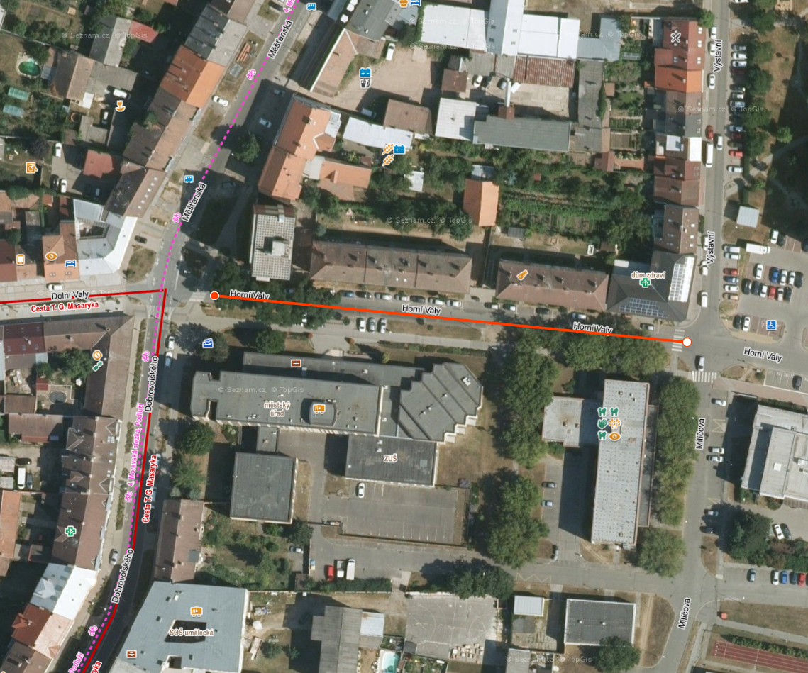
Hodonín, rekonstrukce asfaltových vrstev MK Horní Valy (Měšťanská - Milíčova)

Investor: |  | Město Hodonín

Položka |  | Text |  |  |  |  | Množství | m.j. | Cena | Celkem
1 | Zemní práce
1 | 113154364 | Frézování živičného krytu tl 80 mm pruh š 2 m pl do 10000 m2 s překážkami v trase |  |  |  |  | 1,351.00 | M2 |  | 0.00
 |  |  |  |  | Zemní práce Celkem : |  |  |  |  | 0.00
5 | Komunikace
2 | 573231111 | Postřik živičný spojovací ze silniční emulze v množství do 0,7 kg/m2 |  |  |  |  | 2,702.00 | M2 |  | 0.00
3 | 577144121 | Asfaltový beton vrstva obrusná ACO 11 (ABS) tř. I tl 50 mm š přes 3 m z nemodifikovaného asfaltu |  |  |  |  | 1,351.00 | M2 |  | 0.00
4 | 577123121 | Vyrovnání povrchu dosavadních krytů asfaltovým betonem ACO (AB) tl do 30 mm |  |  |  |  | 1,351.00 | M2 |  | 0.00
5 | 599141111 | Vyplnění spár živičnou zálivkou |  |  |  |  | 163.00 | M |  | 0.00
 |  |  |  |  | Komunikace Celkem : |  |  |  |  | 0.00
9 | Ostatní konstrukce a práce
6 | 915211112 | Vodorovné dopravní značení dělící čáry souvislé š 125 mm retroreflexní bílý plast |  |  |  |  | 153.00 | m |  | 0.00
7 | 915221112 | Vodorovné dopravní značení vodící čáry souvislé š 250 mm retroreflexní bílý plast |  |  |  |  | 26.00 | m |  | 0.00
8 | 915211116 | Vodorovné dopravní značení dělící čáry souvislé š 125 mm retroreflexní žlutý plast |  |  |  |  | 75.00 | m |  | 0.00
9 | 915231112 | Vodorovné dopravní značení přechody pro chodce, šipky, symboly retroreflexní bílý plast |  |  |  |  | 48.00 | m2 |  | 0.00
10 | 915611111 | Předznačení vodorovného liniového značení |  |  |  |  | 254.00 | m |  | 0.00
11 | 915621111 | Předznačení vodorovného plošného značení |  |  |  |  | 48.00 | m2 |  | 0.00
12 | 919112223 | Řezání spár pro vytvoření komůrky š 15 mm hl 30 mm pro těsnící zálivku v živičném krytu |  |  |  |  | 163.00 | M |  | 0.00
13 | 919721221 | Geomříž pro vyztužení asfaltového povrchu |  |  |  |  | 1,351.00 | M2 |  | 0.00
14 | 919731112 | Zarovnání styčné plochy podkladu nebo krytu z betonu tl do 150 mm |  |  |  |  | 163.00 | M |  | 0.00
15 | 919735112 | Řezání stávajícího živičného krytu hl do 100 mm |  |  |  |  | 163.00 | M |  | 0.00
16 | 938909331 | Čištění vozovek metením podkladu nebo krytu betonového nebo živičného |  |  |  |  | 1,351.00 | M2 |  | 0.00
17 | 997211511 | Vodorovná doprava suti po suchu na vzdálenost do 1 km |  |  |  |  | 255.07 | T |  | 0.00
18 | 997211519 | Příplatek ZKD 1 km u vodorovné dopravy suti |  |  |  |  | 765.21 | T |  | 0.00
19 | 997221875 | Poplatek za uložení odpadu z asfaltových povrchů na skládce |  |  |  |  | 255.07 | T |  | 0.00
20 | 998225111 | Přesun hmot pro pozemní komunikace s krytem z kamene, monolitickým betonovým nebo živičným |  |  |  |  | 255.07 | T |  | 0.00
21 | MTŽ | Výšková úprava UV a poklopů |  |  |  |  | 15.00 | ks |  | 0.00
22 | MTŽ | Kompletní UV vč. napojení do kanalizace |  |  |  |  | 2.00 | kpl |  | 0.00
23 | VRN | Přechodné dopravní značení |  |  |  |  | 1.00 | kpl |  | 0.00
 |  |  |  |  | Ostatní konstrukce a práce Celkem : |  |  |  |  | 0.00

STAVBA CELKEM |  |  | Sazba DPH | DPH celkem |  | Celková cena bez DPH: |  |  | 0 Kč

 |  |  | 21.00 | 0 Kč |  | Celková cena s DPH: |  |  | 0 Kč

